상품제안서
써모스 트럼펫 컵 타입 보온병 500ml | 상품코드: S06517

 |  |  |  |  |  |  | 02-713-8555 | www.synergygift.co.kr
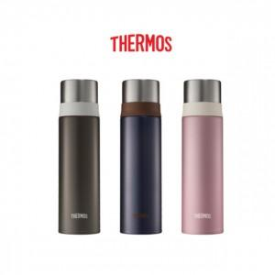

【상세/제작정보】

【인쇄/포장옵션】 | 실크, 레이저 / 포장지포장

【공급단가】 | 수량 | 30~ | 100~ | 200~ | 300~ | 500~
*VAT별도 | 단가 | 26,650원 | 25,620원 | 24,600원 | 23,570원 | 23,000원

【상품 URL】 | https://www.synergygift.co.kr:443/src/goods_detail.php?gdno=19612

